5_Grafikoni
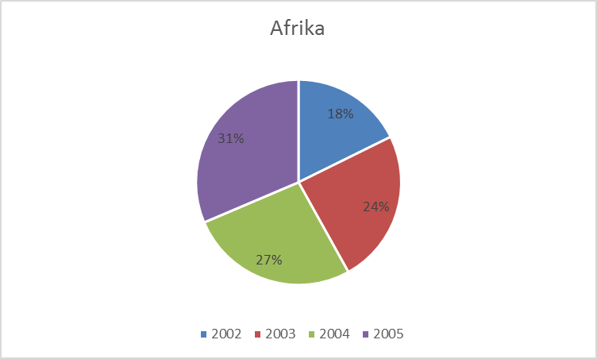
Područje | 2002 | 2003 | 2004 | 2005 | Ukupno po područjima | Prosjek područja
Oceanija | 6,084,410 | 6,406,195 | 6,947,807 | 6,686,045
Azija | 130,134,788 | 150,830,088 | 174,613,165 | 195,256,690
Afrika | 5,899,690 | 8,072,606 | 8,888,997 | 10,462,335
Europa | 56,645,389 | 63,121,639 | 70,901,265 | 81,710,712
Sjeverna Amerika | 32,768,536 | 36,206,730 | 39,407,265 | 42,450,457
Karibi & Južna Amerika | 17,423,357 | 19,621,003 | 23,030,316 | 26,051,491
Srednji istok | 15,178,910 | 17,570,162 | 21,320,252 | 21,113,373
Svijet ukupno
Godišnji prosjek
Najveći godišnji iznos
Najmanji godišnji iznos
 |  | Kreirati grafikon kao na slici te promijeniti boju u crnu gdje treba
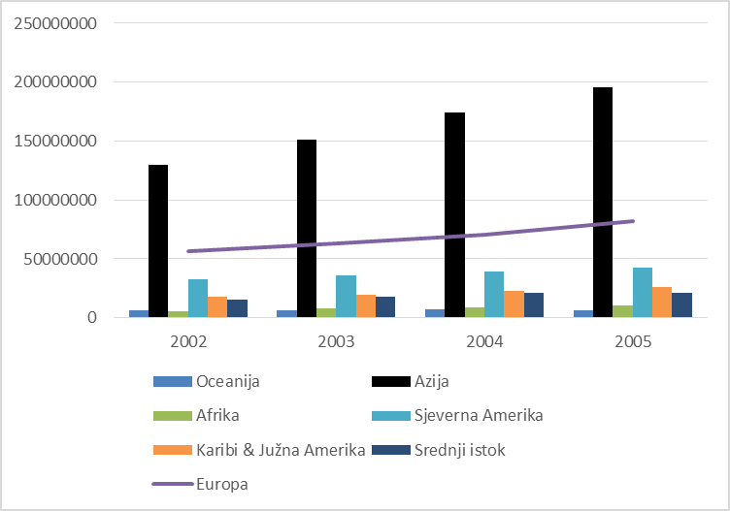

 |  | Kreirati grafikon kao na slici te dodati postotke

